F8特人入力用
 |  | 番号 | 地層名 | 層厚 | γ | γ' | 平均N値 | 土質 | φ | C | 粘性土 | 砂質土 | 砂れき
 |  |  |  | (m) | (kN/m3) | (kN/m3) |  |  | (度) | (kN/m2)
 | 1.7 | ① | F | 1.700 | 16.0 | 7.0 | 4.0 | 粘性土 | 0 | 32
25.8 | 25.8 | ② | lm | 24.100 | 18.0 | 9.0 | 18.0 | 粘性土 | 0 | 144
43.1 | 43.3 | ③ | Ac | 17.450 | 16.0 | 7.0 | 1.0 | 粘性土 | 0 | 8
43.7 | 43.9 | ④ | Ag | 0.650 | 18.0 | 9.0 | 15.0 | 砂れき | 29 | 0
48.5 | 48.6 | ⑤ | Km | 4.650 | 17.5 | 8.5 | 50.0 | 粘性土 | 0 | 1600
51.8 | 51.8 | ⑥ | Ks | 3.250 | 20.0 | 11.0 | 50.0 | 粘性土 | 33 | 0
53.7 | 53.8 | ⑦ | Km | 1.950 | 17.5 | 8.5 | 50.0 | 粘性土 | 0 | 1600
59.3 | 59.3 | ⑧ | Ks | 5.500 | 20.0 | 11.0 | 50.0 | 粘性土 | 33 | 0
59.8 | 59.9 | ⑨ | Km | 0.650 | 17.5 | 8.5 | 50.0 | 粘性土 | 0 | 1600
61.0 | 60.9 | ⑩ | Ks | 1.050 | 20.0 | 11.0 | 50.0 | 粘性土 | 33 | 0
62.4 | 62.4 | ⑪ | Km | 1.500 | 17.5 | 8.5 | 50.0 | 粘性土 | 0 | 1600
63.0 | 63.1 | ⑫ | Ks | 0.600 | 20.0 | 11.0 | 50.0 | 粘性土 | 33 | 0
70.8 | 70.9 | ⑬ | Km | 7.850 | 17.5 | 8.5 | 50.0 | 粘性土 | 0 | 1600
72.0 | 71.9 | ⑭ | Ks | 1.050 | 20.0 | 11.0 | 50.0 | 粘性土 | 33 | 0
74.3 | 74.3 | ⑮ | Km | 2.350 | 17.5 | 8.5 | 50.0 | 粘性土 | 0 | 1600
 |  |  |  | 74.300

NEW

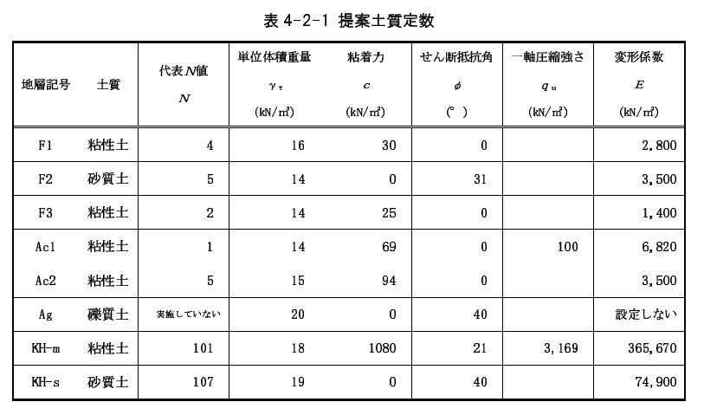
 |  | 番号 | 地層名 | 層厚 | γ | γ' | 平均N値 | 土質 | φ | C | 粘性土 | 砂質土 | 砂れき
 |  |  |  | (m) | (kN/m3) | (kN/m3) |  |  | (度) | (kN/m2)
 | 3.8 | ① | F1 | 3.800 | 16.0 | 7.0 | 4 | 粘性土 | 0 | 30
25.8 | 7.0 | ② | F2 | 3.200 | 14.0 | 5.0 | 5 | 砂質土 | 31 | 0
43.1 | 10.8 | ③ | F3 | 3.750 | 14.0 | 5.0 | 2 | 粘性土 | 0 | 25
43.7 | 36.8 | ④ | Ac1 | 26.050 | 14.0 | 5.0 | 1 | 粘性土 | 0 | 69
48.5 | 43.8 | ⑤ | Ac2 | 7.000 | 15.0 | 6.0 | 5 | 粘性土 | 0 | 94
51.8 | 44.2 | ⑥ | Ag | 0.400 | 20.0 | 11.0 | 50 | 砂れき | 40 | 0
53.7 | 47.3 | ⑦ | KH-m | 3.120 | 18.0 | 9.0 | 101 | 粘性土 | 21 | 1080
59.3 | 55.4 | ⑧ | KH-s | 8.100 | 19.0 | 10.0 | 107 | 砂質土 | 40 | 0
59.8 | 56.0 | ⑨ | KH-m | 0.560 | 18.0 | 9.0 | 101 | 粘性土 | 21 | 1,080
61.0 | 56.7 | ⑩ | KH-s | 0.670 | 19.0 | 10.0 | 107 | 砂質土 | 40 | 0
62.4 | 57.0 | ⑪ | KH-m | 0.350 | 18.0 | 9.0 | 101 | 粘性土 | 21 | 1,080
63.0 | 57.3 | ⑫ | KH-s | 0.260 | 19.0 | 10.0 | 107 | 砂質土 | 40 | 0
70.8 | 57.8 | ⑬ | KH-m | 0.540 | 18.0 | 9.0 | 101 | 粘性土 | 21 | 1,080
72.0 | 58.5 | ⑭ | KH-s | 0.700 | 19.0 | 10.0 | 107 | 砂質土 | 40 | 0
74.3 | 62.3 | ⑮ | KH-m | 3.770 | 18.0 | 9.0 | 101 | 粘性土 | 21 | 1,080
 |  |  |  | 62.270

 |  | 番号 | 地層名 | 層厚 | γ | γ' | 平均N値 | 土質 | φ | C | 粘性土 | 砂質土 | 砂れき
 |  |  |  | (m) | (kN/m3) | (kN/m3) |  |  | (度) | (kN/m2)
 | 3.8 | ① | F1 | 3.800 | 16.0 | 7.0 | 4 | 粘性土 | 0 | 30
25.8 | 7.0 | ② | F2 | 3.200 | 14.0 | 5.0 | 5 | 砂質土 | 31 | 0
43.1 | 10.8 | ③ | F3 | 3.750 | 14.0 | 5.0 | 2 | 粘性土 | 0 | 25
43.7 | 36.8 | ④ | Ac1 | 26.050 | 14.0 | 5.0 | 1 | 粘性土 | 0 | 69
48.5 | 43.8 | ⑤ | Ac2 | 7.000 | 15.0 | 6.0 | 5 | 粘性土 | 0 | 94
51.8 | 44.2 | ⑥ | Ag | 0.400 | 20.0 | 11.0 | 50 | 砂れき | 40 | 0
53.7 | 47.3 | ⑦ | KH-m | 3.120 | 18.0 | 9.0 | 100 | 粘性土 | 21 | 1080
59.3 | 55.4 | ⑧ | KH-s | 8.100 | 19.0 | 10.0 | 100 | 砂質土 | 40 | 0
59.8 | 56.0 | ⑨ | KH-m | 0.560 | 18.0 | 9.0 | 100 | 粘性土 | 21 | 1,080
61.0 | 56.7 | ⑩ | KH-s | 0.670 | 19.0 | 10.0 | 100 | 砂質土 | 40 | 0
62.4 | 57.0 | ⑪ | KH-m | 0.350 | 18.0 | 9.0 | 100 | 粘性土 | 21 | 1,080
63.0 | 57.3 | ⑫ | KH-s | 0.260 | 19.0 | 10.0 | 100 | 砂質土 | 40 | 0
70.8 | 57.8 | ⑬ | KH-m | 0.540 | 18.0 | 9.0 | 100 | 粘性土 | 21 | 1,080
72.0 | 58.5 | ⑭ | KH-s | 0.700 | 19.0 | 10.0 | 100 | 砂質土 | 40 | 0
74.3 | 62.3 | ⑮ | KH-m | 3.770 | 18.0 | 9.0 | 100 | 粘性土 | 21 | 1,080
 |  |  |  | 62.270

軸方向鉄筋の計算
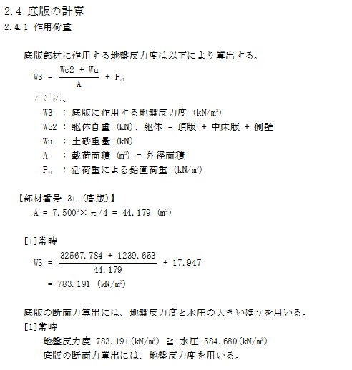
軸方向鉄筋の計算

 | 軸方向鉄筋は、以下の計算により定めた径を、全階での標準径とした。

 | 底版反力（W3)
 |  | W3 | ＝ | 783.191 |  |  | kN/m2
 | 底版面積（A)
 |  | A | ＝ | 7.500 |  |  | 2 × |  | π/4 |  | ＝ | 44.179 |  | m2
 | 軸力（N1）
 |  | N1 | ＝ | W3 |  | × | A
 |  |  | ＝ | 783.191 |  |  | × | 44.179
 |  |  | ＝ | 34,600 |  |  | kN

 | 人孔側壁面積（A’)
 |  | A’ | ＝ | （ | 7.500 |  |  | 2 － |  | 5.500 |  |  | 2 ） | × |  | π/4
 |  |  | ＝ | 20.420 |  |  | m2
 | 人孔側壁に作用する圧縮応力（ｎ）
 |  | ｎ | ＝ | N | ／ | A’
 |  |  | ＝ | 34,600 |  |  | ／ | 20.420
 |  |  | ＝ | 1,694 |  |  | kN/m2
 | 人孔側壁の単位幅に作用する軸力（N2)
 |  | N2 | ＝ | ｎ |  | × | A” |  | （A”=壁厚×単位幅）
 |  |  | ＝ | 1,694 |  |  | × | 1.000 |  |  | × | 1.000
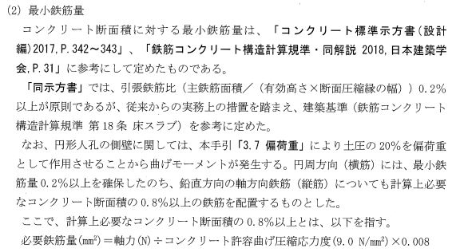
 |  |  | ＝ | 1,694 |  |  | kN

 | 軸方向鉄筋は、計算上必要なコンクリート断面積の0.8%以上の鉄筋を配置するものとした。

 | 必要鉄筋量(mm2) |  |  |  |  |  | ＝ | 軸力（N) |  |  | ÷ | コンクリート許容曲げ圧縮応力度（9.0N/mm2）×0.008
 |  |  |  |  |  |  | ＝ | 1,694,404 |  |  |  | ／ | 9.0 |  | × | 0.008
 |  |  |  |  |  |  | ＝ | 1,506 |  |  | mm2

 | 下表の計算より、必要鉄筋量以上となる鉄筋配置を決定する。
 |  | 径 |  |  | 断面積 |  |  |  | 間隔 |  |  |  | 本数 |  |  | 片側鉄筋面積 | ※全鉄筋面積
 |  |  |  |  | (mm2) |  |  |  | (m) |  |  |  | (本) |  |  | (mm2) | (mm2)
 |  | D13 |  |  | 126.7 |  |  |  | 0.25 |  |  |  | 4 |  |  | 507 | 1,014
 |  | D16 |  |  | 198.6 |  |  |  | 0.25 |  |  |  | 4 |  |  | 794 | 1,589 |  | ←採用
 |  | D19 |  |  | 286.5 |  |  |  | 0.25 |  |  |  | 4 |  |  | 1,146 | 2,292
 |  | D22 |  |  | 387.1 |  |  |  | 0.25 |  |  |  | 4 |  |  | 1,548 | 3,097
 |  |  |  |  |  |  |  |  |  |  |  |  |  |  |  |  |  | ※全鉄筋面積は、外筋と内筋を同径とする場合

